Товары
Фото | Название | Цена (сом) | Ссылка
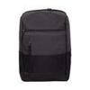 | Рюкзак для ноутбука Deluxe A-1748 черно-серый | 2930 | https://www.kivano.kg/product/view/ryukzak-dlya-noutbuka-deluxe-a-1748-cherno-seryy
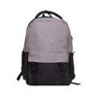 | Рюкзак для ноутбука Deluxe A-1854 черно-серый | 1700 | https://www.kivano.kg/product/view/ryukzak-dlya-noutbuka-deluxe-a-1854-cherno-seryy
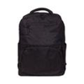 | Рюкзак для ноутбука Deluxe A-6035-3 черный | 1420 | https://www.kivano.kg/product/view/ryukzak-dlya-noutbuka-deluxe-a-6035-3-chernyy
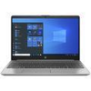 | Ноутбук HP 250 G8 Intel Core i5-1135G7 16GB DDR4 512GB SSD FHD DOS silver | 67870 | https://www.kivano.kg/product/view/noutbuk-hp-250-g8-intel-core-i5-1135g7-16gb-ddr4-512gb-ssd-fhd-dos-silver
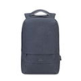 | Рюкзак для ноутбука Rivacase 7562 темно/серый | 2400 | https://www.kivano.kg/product/view/ryukzak-dlya-noutbuka-rivacase-7562-temno-seryy
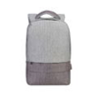 | Рюкзак для ноутбука Rivacase 7562 серо/коричневый | 2400 | https://www.kivano.kg/product/view/ryukzak-dlya-noutbuka-rivacase-7562-sero-korichnevyy
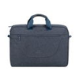 | Сумка для ноутбука Rivacase 7731 темно/серый | 2890 | https://www.kivano.kg/product/view/sumka-dlya-noutbuka-rivacase-7731-temno-seryy
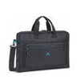 | Сумка для ноутбука Rivacase 8059 черная | 1930 | https://www.kivano.kg/product/view/sumka-dlya-noutbuka-rivacase-8059-chernaya
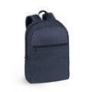 | Рюкзак для ноутбука Rivacase 8065 синий | 1940 | https://www.kivano.kg/product/view/ryukzak-dlya-noutbuka-rivacase-8065-siniy
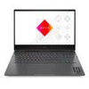 | Ноутбук HP Omen 16-n0023dx AMD Ryzen 7 6800H 16GB DDR5 512GB SSD NVIDIA RTX3060 FHD IPS Backlit W11 Mica Silver | 79730 | https://www.kivano.kg/product/view/noutbuk-hp-omen-16-n0023dx-amd-ryzen-7-6800h-16gb-ddr5-512gb-ssd-nvidia-rtx3060-fhd-ips-backlit-w11-mica-silver
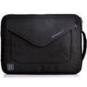 | Сумка для ноутбука Brinch BW-196 | 720 | https://www.kivano.kg/product/view/sumka-dlya-noutbuka-brinch-bw-196
 | Подставка для ноутбука Deepcool N8 серебристая | 4030 | https://www.kivano.kg/product/view/podstavka-dlya-noutbuka-deepcool-n8-serebristaya
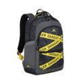 | Рюкзак для ноутбука Rivacase 5431 серый | 2900 | https://www.kivano.kg/product/view/ryukzak-dlya-noutbuka-rivacase-5431-seryy
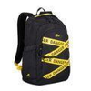 | Рюкзак для ноутбука Rivacase 5431 черный | 2900 | https://www.kivano.kg/product/view/ryukzak-dlya-noutbuka-rivacase-5431-chernyy
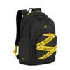 | Рюкзак для ноутбука Rivacase 5461 черный | 3040 | https://www.kivano.kg/product/view/ryukzak-dlya-noutbuka-rivacase-5461-chernyy
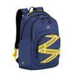 | Рюкзак для ноутбука Rivacase 5461 синий | 3040 | https://www.kivano.kg/product/view/ryukzak-dlya-noutbuka-rivacase-5461-siniy
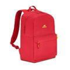 | Рюкзак для ноутбука Rivacase 5562 Lite красный | 1960 | https://www.kivano.kg/product/view/ryukzak-dlya-noutbuka-rivacase-5562-lite-krasnyy
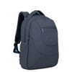 | Рюкзак для ноутбука Rivacase 7761 темно-серый | 3770 | https://www.kivano.kg/product/view/ryukzak-dlya-noutbuka-rivacase-7761-temno-seryy
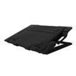 | Подставка для ноутбука Zalman ZM-NS2000 | 3220 | https://www.kivano.kg/product/view/podstavka-dlya-noutbuka-zalman-zm-ns2000
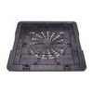 | Подставка для ноутбука Zalman ZM-NS1000 | 2610 | https://www.kivano.kg/product/view/podstavka-dlya-noutbuka-zalman-zm-ns1000
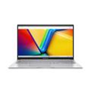 | Ноутбук Asus Vivobook X1504VA-NJ1976 Intel Core i5-1334U 24GB DDR4 256GB SSD NVMe LED FHD Silver | 49695 | https://www.kivano.kg/product/view/noutbuk-asus-vivobook-x1504va-nj1976-intel-core-i5-1334u-24gb-ddr4-256gb-ssd-nvme-led-fhd-silver
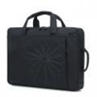 | Сумка для ноутбука Brinch BW-185 черная/фиолетовая | 1420 | https://www.kivano.kg/product/view/sumka-dlya-noutbuka-brinch-bw-185-chernaya-fioletovaya
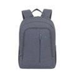 | Рюкзак для ноутбука Rivacase 7560 серый | 2930 | https://www.kivano.kg/product/view/ryukzak-dlya-noutbuka-rivacase-7560-seryy
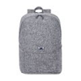 | Рюкзак для ноутбука Rivacase 7962 серый | 2930 | https://www.kivano.kg/product/view/ryukzak-dlya-noutbuka-rivacase-7962-seryy
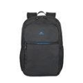 | Рюкзак для ноутбука Rivacase 8069 черный | 2360 | https://www.kivano.kg/product/view/ryukzak-dlya-noutbuka-rivacase-8069-chernyy
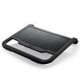 | Подставка для ноутбука DeepCool N200 15,6" черная | 1420 | https://www.kivano.kg/product/view/podstavka-dlya-noutbuka-deepcool-n200-15-6-chernaya
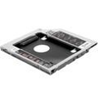 | Адаптер для накопителя в отсек привода ноутбука Dexp AT-DH01 | 1450 | https://www.kivano.kg/product/view/adapter-dlya-nakopitelya-v-otsek-privoda-noutbuka-dexp-at-dh01
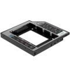 | Адаптер для накопителя в отсек привода ноутбука Dexp AT-DH02 | 1399 | https://www.kivano.kg/product/view/adapter-dlya-nakopitelya-v-otsek-privoda-noutbuka-dexp-at-dh02
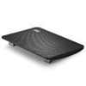 | Подставка для ноутбука Deepcool WIND PAL MINI DP-N114L-WDMI | 1470 | https://www.kivano.kg/product/view/podstavka-dlya-noutbuka-deepcool-wind-pal-mini-dp-n114l-wdmi
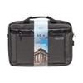 | Сумка для ноутбука Deluxe Athenes A7955 Gray | 3080 | https://www.kivano.kg/product/view/sumka-dlya-noutbuka-deluxe-athenes-a7955-gray
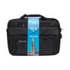 | Сумка для ноутбука Deluxe Ottawa A7919 Black | 2570 | https://www.kivano.kg/product/view/sumka-dlya-noutbuka-deluxe-ottawa-a7919-black
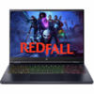 | Ноутбук Acer Predator Helios NEO 14 PHN14-51-79UB Ultra 7 155H 16GB 1TB SSD RTX4070 8GB IPS 14.5" Win11 Obsidian black | 121280 | https://www.kivano.kg/product/view/noutbuk-acer-predator-helios-neo-14-phn14-51-79ub-ultra-7-155h-16gb-1tb-ssd-rtx4070-8gb-ips-14-5-win11-obsidian-black
 | Ноутбук MSI Vector 16 HX AI A2XWHG-061US Intel Core Ultra 7-255HX 16GB DDR5 512GB SSD RTX5070Ti 15.6", FHD Win11 Cosmo Gray | 199450 | https://www.kivano.kg/product/view/noutbuk-msi-vector-16-hx-ai-a2xwhg-061us-intel-core-ultra-7-255hx-16gb-ddr5-512gb-ssd-rtx5070ti-15-6-fhd-win11-cosmo-gray
 | Ноутбук Lenovo V15 GEN4 ITL Intel Core i3-1315U 12GB DDR4 512GB SSD 15.6" FHD DOS Black | 39435 | https://www.kivano.kg/product/view/noutbuk-lenovo-v15-gen4-itl-intel-core-i3-1315u-12gb-ddr4-512gb-ssd-15-6-fhd-dos-black
 | Ноутбук Lenovo V15 GEN4 ITL Intel Core i3-1315U 8GB DDR4 512GB SSD NVMe 15.6" FHD IPS DOS Black | 38130 | https://www.kivano.kg/product/view/noutbuk-lenovo-v15-gen4-itl-intel-core-i3-1315u-8gb-ddr4-512gb-ssd-nvme-15-6-fhd-ips-dos-black
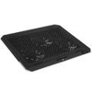 | Подставка для ноутбука Crown CMLS-150 | 2999 | https://www.kivano.kg/product/view/podstavka-dlya-noutbuka-crown-cmls-150
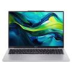 | Ноутбук Acer Aspire Lite AL16-52P Intel Core i3-1305U 32GB DDR5 128GB SSD NVMe IPS 1920x1200 Light Silver | 45191 | https://www.kivano.kg/product/view/noutbuk-acer-aspire-lite-al16-52p-intel-core-i3-1305u-32gb-ddr5-128gb-ssd-nvme-ips-1920x1200-light-silver
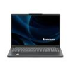 | Ноутбук Lenovo IdeaPad Slim 3 16IRH10 Intel Core i7-13620H 40GB DDR5 1TB SSD NVMe + 1TB SSD NVMe IPS 1920x1200 Gray | 76813 | https://www.kivano.kg/product/view/noutbuk-lenovo-ideapad-slim-3-16irh10-intel-core-i7-13620h-40gb-ddr5-1tb-ssd-nvme-1tb-ssd-nvme-ips-1920x1200-gray
 | Ноутбук Lenovo IdeaPad Slim 3 15IRH10 Intel Core i7-13620H 16GB DDR5 512GB + 256GB SSD NVMe IPS 1920x1200 Luna grey | 65439 | https://www.kivano.kg/product/view/noutbuk-lenovo-ideapad-slim-3-15irh10-intel-core-i7-13620h-16gb-ddr5-512gb-256gb-ssd-nvme-ips-1920x1200-luna-grey
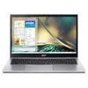 | Ноутбук Acer Aspire A315-59 Intel Core i7-1255U 12GB DDR4 512GB SSD NVMe FHD Pure Silver | 53695 | https://www.kivano.kg/product/view/noutbuk-acer-aspire-a315-59-intel-core-i7-1255u-12gb-ddr4-512gb-ssd-nvme-fhd-pure-silver

